Resumen de Ponderaciones
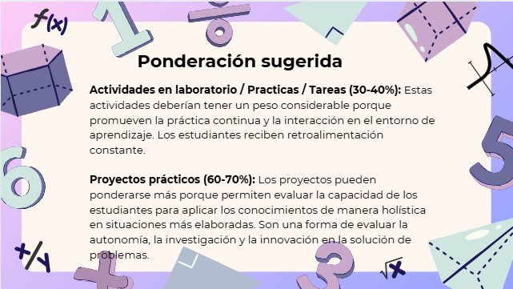
Curso | 720 - Modelación y Simulación 2
Ponderacion
Actividades en Clase | Semana 1 | Semana 2 | Semana 3 | Semana 4 | Semana 5 | Semana 6 | Semana 7 | Semana 8 | Semana 9 | Semana 10 | Semana 11 | Total
 | 0 | 0 | 0 | 3.33 | 0 | 0 | 3.33 | 0 | 3.34 | 0 | 0 | 10
Proyectos |  |  |  |  |  |  |  |  |  |  |  | 70
Practicas |  |  |  |  |  |  |  |  |  |  |  | 0
Tareas |  |  |  |  |  |  |  |  |  |  |  | 10
Examen Final |  |  |  |  |  |  |  |  |  |  |  | 10
Total |  |  |  |  |  |  |  |  |  |  |  | 100

Tiempo de Auto Aprendizaje

Proyectos |  |  |  |  |  |  |  |  |  |  |  | 108
Practicas |  |  |  |  |  |  |  |  |  |  |  | 0
Tareas |  |  |  |  |  |  |  |  |  |  |  | 11
Total |  |  |  |  |  |  |  |  |  |  |  | 119

